壳体封头
计算书编号 | CalculateNo001 | 设备图号 | 设备图号001
壳体封头计算报告
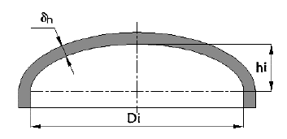 元件简图
 |  | 值 | 单位
设计条件 | 设计压力P | 1.5 | MPa
 | 设计温度T | 80 | ℃
 | 计算压力Pc | 1.5 | MPa
 | 腐蚀裕量C2 | 4 | mm
 | 纵向焊接接头系数ϕ | 1
 | 封头内直径Di | 900 | mm
 | 封头内曲面深度hi | 225 | mm
 | 椭圆形封头形状系数K | 1
材料 | 凸形封头材料类型 | 板材
 | 凸形封头材料牌号 | Q345R
 | 材料厚度负偏差C1 | 0.3 | mm
 | 室温下材料许用应力[σ] | 189 | MPa
 | 设计温度下材料许用应力[σ]t | 189 | MPa
计算结果
压力试验类型及试验压力值 | 耐压试验类型 | 液压
 | 试验压力值PT | 1.875 | MPa
 | 校核条件 | [σ]T≥σT
压力及应力计算 | 最大允许工作压力[Pw] | 1.96886 | MPa
厚度及重量计算 | 最小成形厚度 | 8.7 | mm
 | 计算厚度δh | 3.57853 | mm
 | 有效厚度δeh | 4.7 | mm
 | 名义厚度δnh | 9 | mm
Lansys PV 2013 计算日期：2024-07-01 14:45:47

固定管板
计算书编号 | CalculateNo001 | 设备图号 | 设备图号001
固定管板计算报告
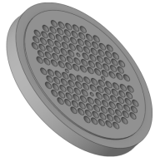 元件简图
 |  | 值 | 单位
设计条件 | 壳程设计压力Ps | 1.5 | MPa
 | 管程设计压力Pt | 1.2 | MPa
 | Pt与Ps是否同时作用 | 否
 | 壳程设计温度Ts | 80 | ℃
 | 管程设计温度Tt | 80 | ℃
 | 换热器公称直径DN | 900 | mm
 | 壳程腐蚀裕量C2s | 4 | mm
 | 管程腐蚀裕量C2t | 3 | mm
 | 换热管使用场合
 | 换热管与管板连接方式 ( 胀接或焊接) | 强度焊接加贴胀
管板材料 | 材料牌号 | 16Mn
 | 材料类型 | 锻件
 | 设计温度下管板材料许用应力[σ]rt | 178 | MPa
 | 设计温度下管板材料弹性模量Ep | 198000 | MPa
管板参数 | 管板名义厚度δn | 70 | mm
 | 管程侧隔板槽深 h2 | 6 | mm
 | 管板外径Do | 963 | mm
 | 管板强度削弱系数 μ | 0.4
 | 管板刚度削弱系数η | 0.4
 | 许用拉脱力[q] | 74.125 | N
换热管材料 | 材料牌号 | 20(GB9948)
 | 材料类型 | 钢管
 | 设计温度下换热管材料弹性模量Et | 198000 | MPa
 | 设计温度下换热管材料屈服点ReLt | 245 | MPa
 | 设计温度下换热管材料许用应力[σ]tt | 148.25 | MPa
换热管参数 | 换热管外径d | 19 | mm
 | 换热管壁厚δt | 2.11 | mm
 | 换热管根数n | 954
 | 管程数 | 2
 | 换热管排列形式 | 转角正三角形
 | 换热管中心距 S | 25 | mm
 | 换热管长度Lt | 4500 | mm
 | 水平隔板一侧排管根数nx | 35
垫片 | 垫片系数m | 3
 | 垫片比压力y | 50 | MPa
 | 垫片外径 Do | 965 | mm
 | 垫片接触外径Do' | 963 | mm
 | 垫片内径 Di | 925 | mm
 | 垫片压紧力作用中心圆直径DG | 948.99888 | mm
计算结果
系数 | 管板布管区面积At | 497408.19429 | mm2
 | 一根换热管管壁金属横截面积 a | 111.95976 | mm2
 | 管板布管区当量直径 Dt | 795.81391 | mm
 | 系数ρt | 0.83858
厚度校核 | 确定管板设计压力Pd | 1.5 | MPa
 | 管板最小厚度计算-计算厚度δ | 61 | mm
 | 管板厚度校核 | 不合格
换热管轴向应力 计算及校核 | 轴向应力σt2—只有管程设计压力Pt，壳程设计压力Ps=0，时 | 45.02436 | MPa
 | 轴向应力3校核结果 | 不合格
换热管与管板连接 拉脱力计算及校核 | 拉脱力q | 26.80595 | MPa
 | 拉脱力校核结果 | 1
 | 结论 | 合格
Lansys PV 2013 计算日期：2024-07-01 14:45:48

换热管内压
计算书编号 | CalculateNo001 | 设备图号 | 设备图号001
直管换热管内压计算报告
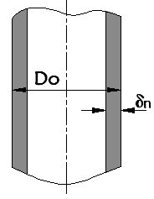 元件简图
 |  | 值 | 单位
设计条件 | 管程设计压力或壳程真空压力(较大者) | 1.2 | MPa
 | 计算压力 | 1.2 | MPa
 | 管/壳程设计温度(较大者) | 80 | ℃
 | 焊接接头系数ф | 1
换热管材料 | 换热管材料牌号 | 20(GB9948)
 | 换热管材料类型 | 钢管
 | 试验温度下换热管材料许用应力[σ] | 152 | MPa
 | 设计温度下换热管材料许用应力 [σ]t | 148.25 | MPa
换热管参数 | 换热管外径Do | 19 | mm
 | 换热管负偏差C1 |  | mm
计算结果
压力及应力计算 | 最大允许工作压力[Pw] | 37.04056 | MPa
 | 设计温度下计算应力σt | 4.80284 | MPa
 | 校核条件 | [σ]tф≥σt
 | 结论 | 合格
厚度及重量计算 | 换热管计算厚度δc | 0.07659 | mm
 | 换热管有效厚度δe | 2.11 | mm
 | 换热管名义厚度δn | 2.11 | mm
Lansys PV 2013 计算日期：2024-07-01 14:45:48

分程隔板
计算书编号 | CalculateNo001 | 设备图号 | 设备图号001
分程隔板计算报告
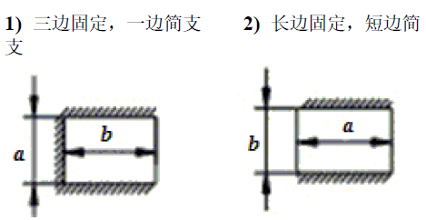 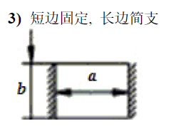 元件简图
 |  | 值 | 单位
计算条件 | 管箱分程隔板两侧压力差 | 0.03 | MPa
 | 管箱分程隔板设计温度 | 80 | ℃
 | 管箱分程隔板材料类型 | 板材 | mm
 | 管箱分程隔板材料牌号 | Q345R
 | 管箱分程隔板许用应力 | 189 | MPa
 | 管箱轴向固定边长度 | 900 | mm
 | 管箱径向简支边长度 | 896 | mm
 | 腐蚀裕量C2 | 3 | mm
 | 管箱分程隔板结构类型 | 三边固定，一边简支
结算结果
 | 管箱分程隔板计算厚度 | 5.1098 | mm
 | 管箱分程隔板名义厚度 | 12 | mm
 | 结论
Lansys PV 2013 计算日期：2024-07-01 14:45:48

N5壳程入口开孔补强
计算书编号 | CalculateNo001 | 设备图号 | 设备图号001
##PartName##计算报告
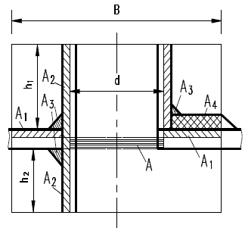 元件简图
 | 设计条件 | 值 | 单位
设计条件 | 设计压力P | 1.5 | MPa
 | 设计温度T | 80 | ℃
 | 接管腐蚀裕量 | 4 | mm
 | 管口公称直径 | 250 | mm
 | 接管与壳体连接结构型式 | 1
 | 轴向定位值 | 573 | mm
 | 接管轴线与筒体表面法线的夹角 | 0 | °
圆筒 | 壳体圆筒材料类型 | 板材
 | 壳体圆筒材料牌号 | Q345R
 | 壳体圆筒计算厚度 | 3.58566
 | 壳体圆筒有效厚度 | 4.7
 | 壳体圆筒名义厚度 | 9 | mm
 | 壳体圆筒材料许用应力[σ]t | 189 | MPa
接管 | 接管材料类型 | 钢管
 | 接管材料牌号 | 20(GB9948)
 | 接管材料许用应力[σ]t | 143 | MPa
 | 接管厚度负偏差 C1t | 2.54 | mm
 | 接管焊接接头系数 | 1
 | 接管有效外伸长度 | 77.32174 | mm
 | 接管与管法兰或外部连接端外直径 | 273.1 | mm
 | 接管与管法兰或外部连接端壁厚 | 25.4 | mm
 | 补强圈厚度负偏差 C1r | 0.3 | mm
计算结果
补强校核 | 开孔直径 dop | 235.38 | mm
 | 补强区有效宽度 B | 470.76 | mm
 | 焊脚高度 | 6.3 | mm
 | 接管材料强度削弱系数 fr | 0.75661
 | 开孔削弱所需的补强面积A | 876.91091 | mm2
 | 壳体多余金属面积 A1 | 252.06312 | mm2
 | 接管多余金属面积 A2 | 2045.8785 | mm2
 | 补强区内的焊缝面积 A3 | 19.845 | mm2
 | 实际补强面积A1+A2+A3+A4 | 2317.78662 | mm2
 | 补强面积余量(A1+A2+A3+A4)-A | 1440.87571 | mm2
Lansys PV 2013 计算日期：2024-07-01 14:45:48

